상품제안서
심리스 파우치 (L) | 상품코드: F08939

 |  |  |  |  |  | 02-412-0044 | www.easy1.co.kr
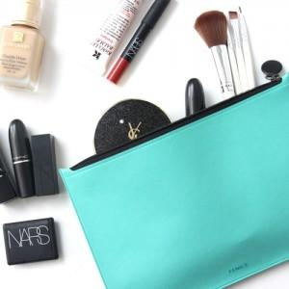

【상세/제작정보】 | 원단 단종으로 현재 핑크/브라운만 가능합니다.

【인쇄/포장옵션】 | 불박 / OPP(비닐)

【공급단가】 | 수량 | 100~ | 500~ | 1,000~ | 3,000~
*VAT별도 | 단가 | 5,000원 | 4,810원 | 4,630원 | 4,440원

【상품 URL】 | https://dev.easy1.co.kr:443/src/goods_detail.php?gdno=8939

